帮助
页签 | 说明
项目总计划 | 1此文档跟随wiki产品迭代走。 2此sheet页面主要目标是从项目整体性把控总项目节奏，需标注清楚几个核心节点，具体视实际情况增删，如下： 产品设计交付（UI交付）、技术方案交付、测试版本交付、最终版本交付。 3明确迭代负责人和本期产品负责人（一个人）。 4 建议有明确项目启动日。
项目总排期 | 1如迭代比较大，涉及的模块比较多（如ABN），可在此页签把项目再拆分成几个大的模块，相对独立的进行管控。
研发计划 | 1如整体计划比较大，可拆分增加新页签建立另一快模块计划。 2任务的粒度按照功能点为原子单位，根据实际情况按照模块-功能集-功能点来合理拆分。 3如存在后台底层对后台应用开发型任务，填入底层服务提供人（如不需要，可删除此列）。
发布计划 | 1根据实际情况和需要确定测试和发布的节奏（核心节点），及对应策略。 2一定包含发布预热和发布生产两个的具体节点。

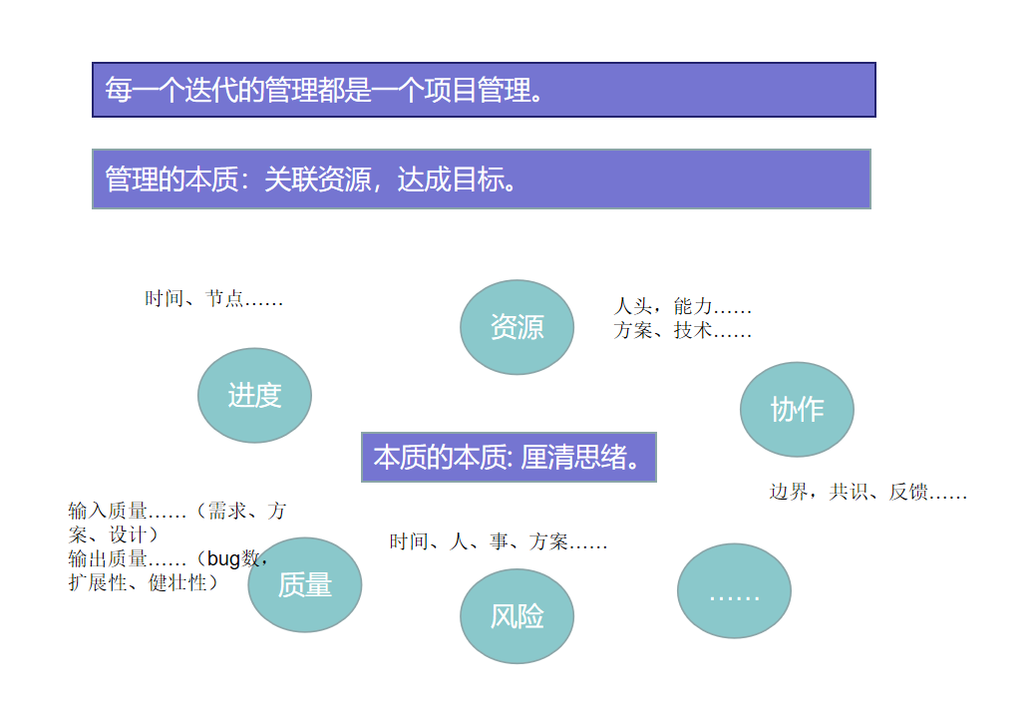
 |  | 建议用色方案：
 |  | 普色
 |  | 主色
 |  | 完成色 | 直观体现完成度
 |  | 风险色 | 风险预警等
 |  | 强调色 | 重点、难点等

